상품정보
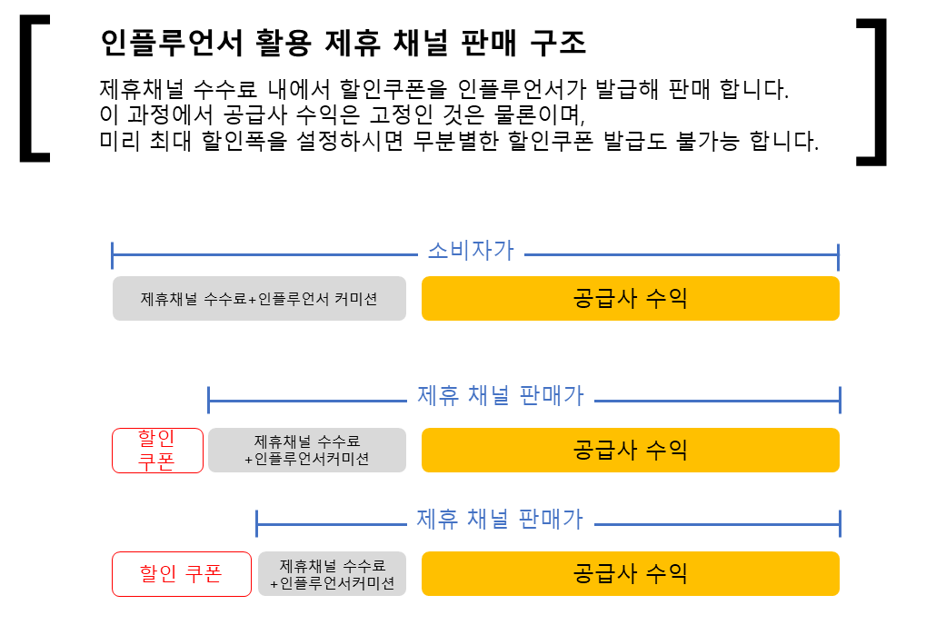
[상품정보]

카테고리 | 상품명 (8자 이내) | 옵션1 | 옵션2 | 소비자가 | 상시 할인가 | 공급율 | 공급가 | 인터넷 최저가 | 판매가능 최저가 | 진행 수량 | 비고 | 상품 한줄 설명 (20자 이내) | 판매페이지 URL | 판매가능기간

ex) 푸드 | 허브티백 | 녹차 |  | ₩11,000 | ₩10,000 | 60% | 6,000 | ₩9,000 | ₩8,000 | 무제한 |  | 추워지는 날씨에 따뜻한 차 한잔 |  | 상시 가능

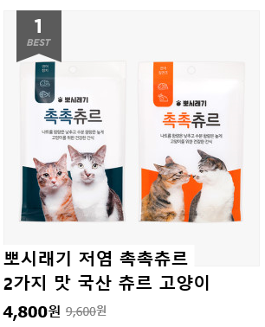
1.
소비자가
2.
상시할인가
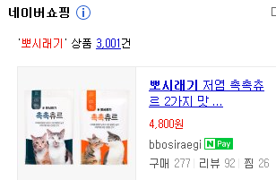
3.
인터넷최저가
참고사항
1. 소비자가 : 제품 출고가격을 적어주세요. 일반적으로 소비자가격을 기준으로 수수료를 제안주세요. 2. 상시할인가 : 일시 할인이 아닌 상시 할인이 진행되고 있는 상품이 있으시다면 해당 가격을 적어주세요. 그리고 해당 상품은 상시할인가를 기준으로 수수료를 제안주세요. 3. 인터넷최저가 : 귀사 상품이 네이버쇼핑에 노출되어 있다면 노출가격을 적어주세요. 4. 판매가능최저가 : 폐쇄형 할인쿠폰으로 인해 가격 노출 염려는 없지만, 그럼에도 불구하고 지켜져야 하는 판매가의 마지노선을 적어주세요. 귀사에서 전달주시는 판매가능최저가를 셋팅하여 인플루언서들이 무분별하게 할인쿠폰을 발급할 수 없도록 제한하고 있습니다. 다만, 인터넷최저가보다 조금이라도 저렴하게 적어주셔야 합니다.

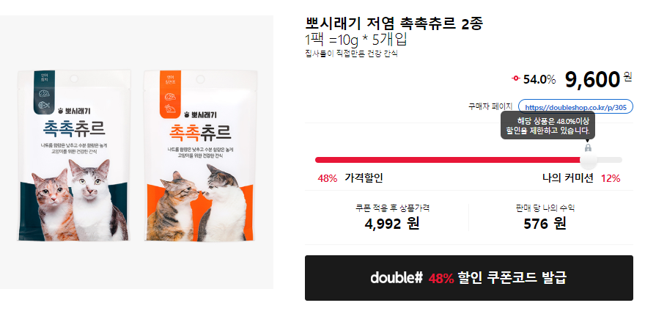
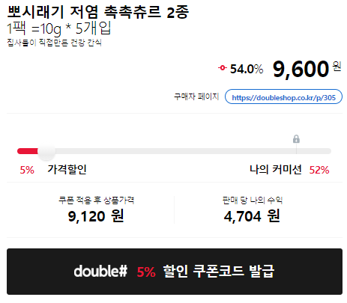
4.
판매가능최저가
4.
판매가능최저가
48% 할인 쿠폰코드 발급
5% 할인 쿠폰코드 발급

